备注
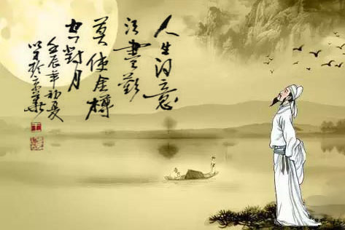
《将进酒》
君不见黄河之水天上来，奔流到海不复回。
君不见高堂明镜悲白发，朝如青丝暮成雪。
人生得意须尽欢，莫使金樽空对月。
天生我材必有用，千金散尽还复来。
烹羊宰牛且为乐，会须一饮三百杯。
岑夫子、丹丘生：将进酒，杯莫停。
与君歌一曲，请君为我侧耳听。
钟鼓馔玉不足贵，但愿长醉不愿醒。
古来圣贤皆寂寞，唯有饮者留其名。
陈王昔时宴平乐，斗酒十千恣欢谑。
主人何为言少钱，径须沽取对君酌。
五花马，千金裘，呼儿将出换美酒，
与尔同销万古愁。

